INSP. MASST
 |  |  |  | Formato |  |  |  |  |  |  |  |  | Código: | FOR-SSO-023
 |  |  |  | Inspección de Seguridad, Salud Ocupacional, Medio Ambiente y Calidad (SSOMAC) |  |  |  |  |  |  |  |  | Versión: | 03
 |  |  |  |  |  |  |  |  |  |  |  |  | Página: | 1 de 1

 |  | Razón social : |  |  | Gestión Minera Integral S.A.C. |  | R.U.C. : | 20602670130 |  |  | N° de trabajadores en el centro laboral: |  | 01

 | Actividad económica: |  |  |  | Explotación de minas y canteras |  | Domicilio: | Av. Reducto Nº1310 Dpto.301 |  |  | Empresa contratista: |  | TALLERES HIDRAULICOS S.A.C.

 |  | Área del reportante: |  |  | Seguridad |  | Hora: |  |  |  | Fecha de la inspección: |  | ENERO

 | Responsable del área inspeccionada: (Nombres y apellidos) |  |  |  | Jorge Quispe Celestino |  |  |  |  |  |  | Objetivo de la inspección: | Verificar las condiciones de trabajo y cumplimiento de la normativa D.S N° 024-2016-EM con su modificatoria D.S N° 023-2017-EM / Reglas de Oro

 | Responsable de la inspección: (Nombres y apellidos) |  |  |  | Jorge Quispe Celestino

 | Personal que participo en la inspección: (Nombres y apellidos) |  |  |  | Jorge Quispe Celestino/ Juan Carlos Escrbas Flores

 | Área observada | Zona Observada | Nivel | Lugar observado | Acto o Condición observada | Evidencia de la observación | Nivel de riesgo | Perdida posible | Tipo | Corrección inmediata | Medidas preventivas y correctivas | Nombres y Apellidos del Responsable | Fecha Programada | Evidencia del levantamiento
1 | E.E.C Talleres Hidraulicos S.A.C. | Cuerpos intermedia | 10 | Taller de la empresa Talleres Hidraulicos S.A.C | C.S: INSPECCION trimestral de las herrmanientas manuales D.S 024-2016 con su modificatoria D.S 023-2017, CAPÍTULO XVI INSPECCIONES, AUDITORÍAS Y CONTROLES, Art. 143 | 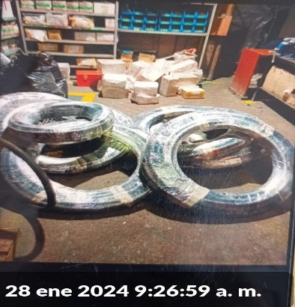 | Bajo | Impacto ambiental | 46 Falta de orden y limpieza | Se encuentra materiales como mangueras y cajas de acoples en el area donde se realiza mangueras ensambladas. | Se realizo el acopio de mangueras hidraulicas y se ordeno las cajas de acoples. | Jorge Quispe Celestino | 2024-01-31 | 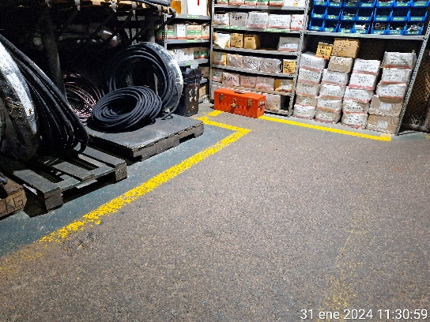
2 | E.E.C Talleres Hidraulicos S.A.C. | Cuerpos intermedia | 10 | Taller de la empresa Talleres Hidraulicos S.A.C | C.S: INSPECCION trimestral de las herrmanientas manuales D.S 024-2016 con su modificatoria D.S 023-2017, CAPÍTULO XVI INSPECCIONES, AUDITORÍAS Y CONTROLES, Art. 143 | 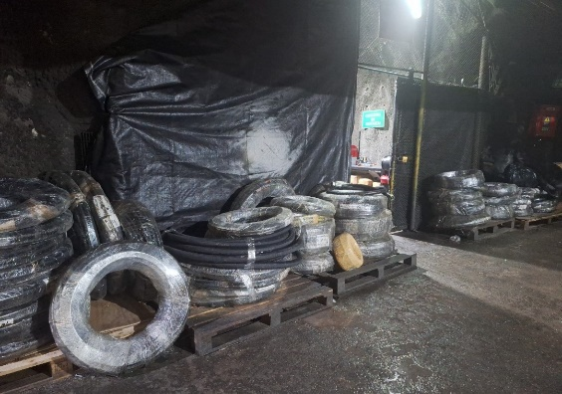 | Bajo | Perdida del proceso | 23 Falta de señalización | Se observa el area de acopio de mangueras hidraulicas sin señalizacion. | Se realizo la señalizacion de las mangueras en el area de acopio. | Jorge Quispe Celestino | 2024-01-22 | 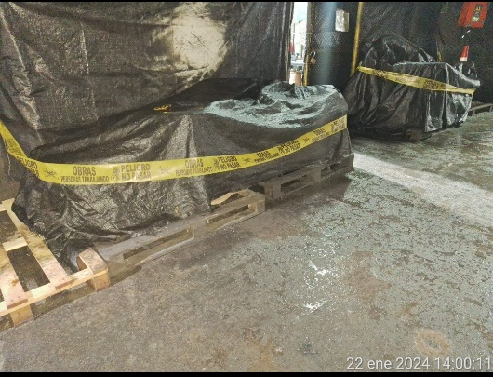
3 | E.E.C Talleres Hidraulicos S.A.C. | Cuerpos intermedia | 10 | Taller de la empresa Talleres Hidraulicos S.A.C | C.S: INSPECCION trimestral de las herrmanientas manuales D.S 024-2016 con su modificatoria D.S 023-2017, CAPÍTULO XVI INSPECCIONES, AUDITORÍAS Y CONTROLES, Art. 143 | 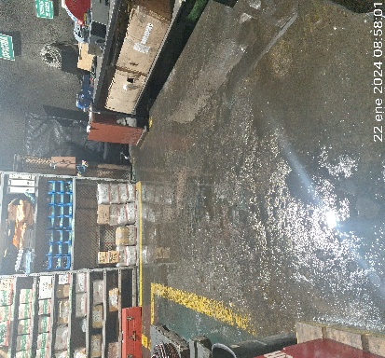 | Medio | Impacto ambiental | 46 Falta de orden y limpieza | Se encuentra en el area de trabjo el piso con aceite y grasa | Se realizo el limpiado del suelo contaminado | Jorge Quispe Celestino | 2024-01-23 | 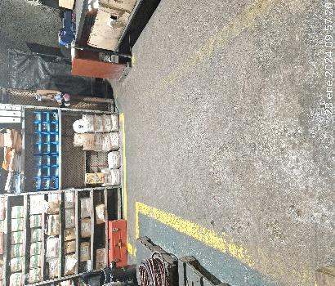
4 | E.E.C Talleres Hidraulicos S.A.C. | Cuerpos intermedia | 10 | Taller de la empresa Talleres Hidraulicos S.A.C | C.S: INSPECCION trimestral de las herrmanientas manuales D.S 024-2016 con su modificatoria D.S 023-2017, CAPÍTULO XVI INSPECCIONES, AUDITORÍAS Y CONTROLES, Art. 143 | 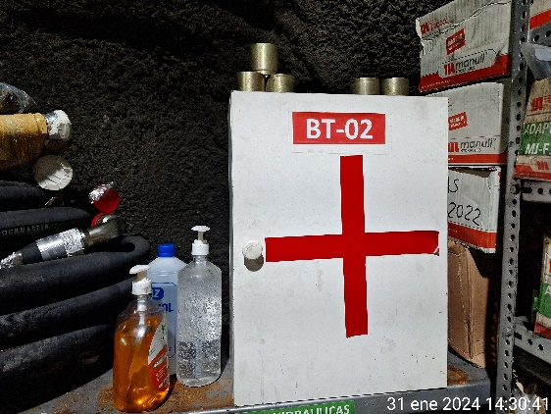 | Bajo | Perdida del proceso | 23 Falta de señalización | Se encuentra materiales ensima del botiquin | SE realizo el orden de materiañes encontrados en el botiquin | Jorge Quispe Celestino | 2024-01-31 | 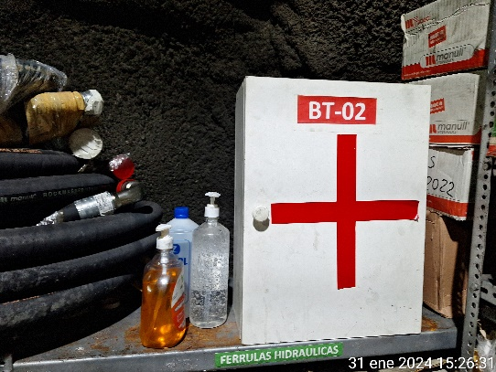

 |  |  |  |  |  |  |  |  |  | Responsable del área inspeccionada
 |  |  |  |  |  |  |  |  |  | Jorge Quispe Celestino

